2017-02-09
机构战法之分时图卖法简介

 | 股市投资中买股时我们要看分时图，而不管你因为什么原因卖股票，我们也要看眼分时图，在分时图上有我们的买入方法，同样也有我们的卖出方法。今天就给大家介绍两种好学的分时图卖出方法。

方法一：尾盘冲高回落卖出法，特别是那些中途涨停被砸的个股

 | 如果有心的投资者一定见过这些个股走势：大约在下午2.30之前个股一直在缩量运行，然后股价开始快速拉升，涨势喜人甚至一度涨停，当拉升时内心在左右摇摆，要不要追要不要追？然后有可能涨停了，再然后涨停被大单砸开了…..然后我们的心情由摇摆——后悔——高兴。整个一个过山车的心理曲线走势。那么在这样的实战中我们要不要买呢？我要告诉你的是：NO。我们要及时卖出，上述情况第二天一般股价大概率走弱。

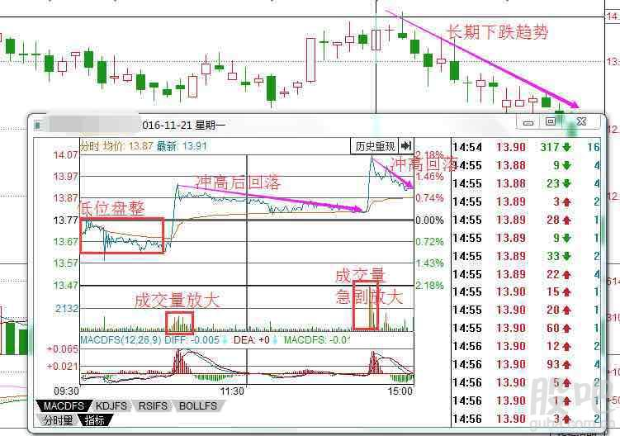

 | 在这里我为大家展示了一个较好的案例。分时图显示该股开盘后向下运行但是很快股价被拉回，10点左右股价迅速放量上行站上了一个高位，然后缩量向下运行，下午2.30左右股价再一次放量拉升，然后快速回落。如果懂得分时图简单买入的投资者对分时图阶梯式上行买入把握不到位，此时很容易上套。

 | 我们来分析下上面分时图的真正含义。开盘小幅攀升即被打压下行已经透漏出做多意愿不强，然后10点附近的快速拉升是为了吸引跟风盘来接盘，拉升后的缓慢下行验证了10点拉升的诱多行为。而下午2.30左右故技重施，再一次诱多。跟风接盘者接下来会如何呢？我们看下上面相对应的K线图就知晓了。如果在分时图跟风者未能及时离场，将会损失惨重。如果是涨停被砸的个股，我们要更加坚定的看空而不要抱有任何幻想。

方法二：反弹受阻回落卖出

 | 这一形态的分时图一般出现在股价的高位区域或是股价快速拉升的阶段，在分时图上股价开盘上冲，但是受到大量的抛压盘出现冲高回落的情形，然后股价一直维持在均线附近向下运行，盘中偶尔上冲但是很快就被打落回来向下运行，均线也逐渐向下。而我们的前提是高价区或快速拉升区域，在遇到这一情况时我们就要果断卖出手中的股票，后期即便是有偶尔的拉升也不会持续太久。我们来看下实战图。

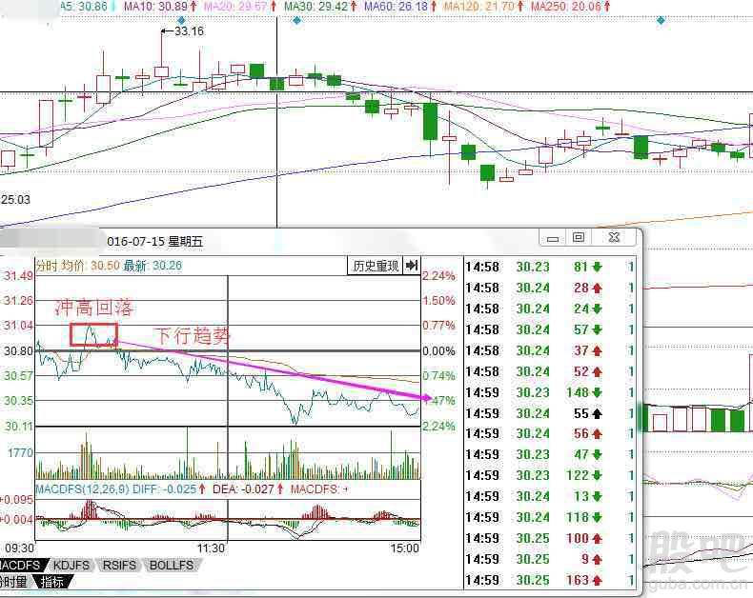

 | 在上图中我们发现该股处于一个顶部盘整区域中，在7月15日，该股价开盘后小幅爬升，但很快就被抛压打落到均线之下，在10点左右股价再一次向上冲击突破均线，但是再一次被打落回来，接下来股价一直在均线 下方运行未能突破均线。像这样股价多次向上突破但都被抛压打落回来时，我们就要及时清仓手中的持股了，因为我们选择的是高价位区域或是快速拉升趋势，出现这样的情况我们就要非常小心了。我们再来看下接下来交易日该股的分时图。

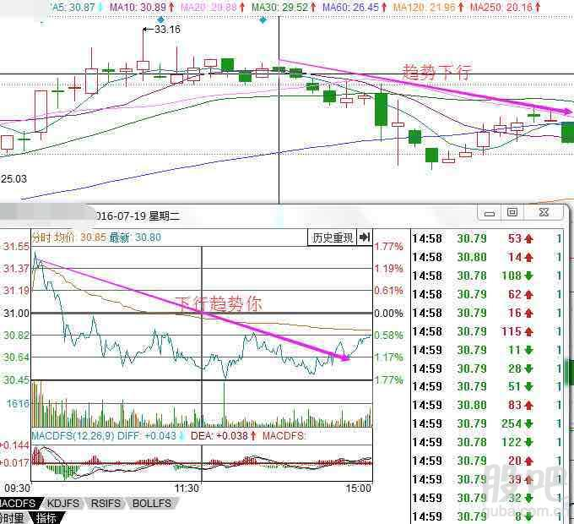

 | 在上图中我们可以看出股价早盘又一次小幅的冲高，但是很快就被打压下来，之后股价再也没有触及均线，沿着下行趋势运行。如果之前你只是减仓，观察了几日后，如果都是差不多的情况，那么我们就要果断离场了。

 | 两种方法虽然简单，但是都需要你去进行大量的验证才能够把握好它的精髓所在，如果你能够熟练的掌握它，你就离成功又近了一步。

